상품제안서
국내맞춤제작 아크릴 열쇠고리 1T | 상품코드: S46817

 |  |  |  |  |  |  | 02-713-8555 | www.synergygift.co.kr
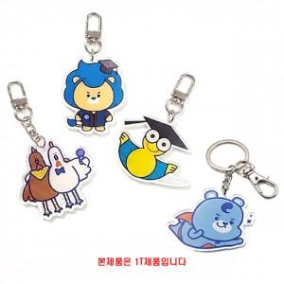

【상세/제작정보】 | <p><span style="font-size: 18pt;">※ </span><span style="font-size: 18pt;">양면+접합 옵션은 고객센터로 문의해주세요!</span><span style="font-size: 18pt;">&nbsp;</span></p><p><span style="font-size: 18pt;">&nbsp;</span></p><p><span style="font-size: 18pt;">※</span><span style="font-size: 18pt;">​ A체인 &amp; B체인</span><span style="font-size: 18pt;">​ 기본 포함 무료입니다.</span></p>

【인쇄/포장옵션】 | 단면컬러, 양면컬러 / 포장불가능

【공급단가】 | 수량 | 100~ | 500~ | 1,000~ | 3,000~ | 5,000~
*VAT별도 | 40x40 | 1,170원 | 1,140원 | 1,100원 | 1,050원 | 1,030원
 | 50x50 | 1,430원 | 1,390원 | 1,350원 | 1,280원 | 1,260원
 | 60x60 | 1,820원 | 1,770원 | 1,720원 | 1,630원 | 1,610원
 | 70x70 | 2,210원 | 2,150원 | 2,090원 | 1,980원 | 1,950원

【상품 URL】 | https://www.synergygift.co.kr:443/src/goods_detail.php?gdno=46817

